Hoja1
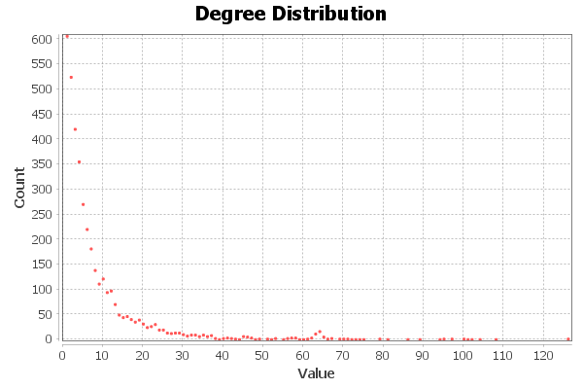
Nombre y apellidos del alumno: | Juan Manuel Castillo Nievas

Medida | Valor
Número de nodos N | 3892
Número de enlaces L | 17262
Número máximo de enlaces Lmax | 7571886
Densidad del grafo L/Lmax | 0.002
Grado medio <k> | 8.871
Diámetro dmax | 20
Distancia media d | 6.276
Coeficiente medio de clustering <C> | 0.445
Número de componentes conexas | 1
Número de nodos componente gigante (y %) | 3892 (100%)
Número de aristas componente gigante (y %) | 17262 (100%)

